01_口座振込依頼書兼登録申請書（法人用）
口座振込依頼書 兼 登録申請書

 |  |  |  |  |  |  |  |  |  |  |  |  |  |  |  |  |  |  |  |  |  |  | （業者・団体用）
※ |  |  | の中を記入してください。
※ |  | 本学と契約を結ぶ名義人で、登録申請してください。
 | 法人（団体）名 |  |  |  | （カナ）

 | 役職名

 | 代表者氏名 |  |  |  | （カナ）

 | 郵便番号 |  |  |  |  |  |  |  |  | －

 | 住所

 | 電話番号 |  |  |  | － －

 | 金融機関名 |  |  |  |  |  |  |  |  |  |  |  |  |  | 銀行 ・ 信用金庫 ・ 信用組合 ・ 労働金庫 ・ 農協

 | 銀行コード

 | 支店名

 | 支店コード

 | 預金種別 |  |  |  | 普 通 |  |  |  |  |  | 当 座

 | 口座番号 |  |  |  |  |  |  |  |  |  |  |  |  |  |  |  |  |  |  | 右詰めで記入してください

 | 口座名義 |  |  |  | （カナ）

 | 上記のとおり、口座振込登録を申請します。
 | 今後、貴校から当社に対するお支払いは指定口座へお振込ください。

 |  |  |  |  |  |  |  |  | 申 請 者 |  |  |  |  |  |  |  |  |  | 申請日 |  | 年 月 日
国立大学法人 |  |  |  |  |  |  |  |  | （住 所）
 | 東京芸術大学 御中
㊞
 |  |  |  |  |  |  |  |  | (業者・団体名)

㊞
 |  |  |  |  |  |  |  |  |  |  |  |  |  |  | ※社印を必ず押印してください
 |  |  |  |  |  |  |  |  | （代 表 者 名）
 |  |  |  |  |  |  |  |  |  |  |  |  |  |  | ※代表者印を押印してください
 |  |  |  |  |  |  |  |  | 記入者（連絡先・部署名・TEL等）

 |  |  |  | 大学処理欄 【部局・係名／ 】
 |  |  |  | 住所番号 |  |  |  |  |  | 財務システム登録依頼日 |  |  |  |  |  |  |  |  |  |  |  | 担当 |  | 処理日
 |  |  |  |  |  |  |  |  |  | 年 月 日

口座振込依頼書 兼 登録申請書

見本（業者・団体用）
本物は別シート
 |  |  |  |  |  |  |  |  |  |  |  |  |  |  |  |  |  |  |  |  |  |  | （業者・団体用）
※ |  |  | の中を記入してください。
※ |  | 本学と契約を結ぶ名義人で、登録申請してください。
 | 法人（団体）名 |  |  |  | （カナ） |  | カ）ゲイダイショウジ
 |  |  |  |  |  |  | （株）藝大商事

 | 役職名 |  |  |  |  |  | 代表取締役社長

 | 代表者氏名 |  |  |  | （カナ） |  | ゲイダイ タロウ
 |  |  |  |  |  |  | 藝大 太郎

 | 郵便番号 |  |  |  | １ | ２ |  | ３ |  | － |  | ４ |  | ５ | ６ | ７
都道府県名から記入
 | 住所 |  |  |  | 東京都台東区上野公園１２－８

 | 電話番号 |  |  |  | ０３ － ８８８ － ８８８８

 | 金融機関名 |  |  |  | 三井住友 |  |  |  |  |  |  |  |  |  | 銀行 ・ 信用金庫 ・ 信用組合 ・ 労働金庫 ・ 農協

 | 銀行コード |  |  |  | ０ | ０ |  | ０ |  | ９

 | 支店名 |  |  |  | 上野

 | 支店コード |  |  |  | ７ | ７ |  | ９

 | 預金種別 |  |  |  | 普 通 |  |  |  |  |  | 当 座

 | 口座番号 |  |  |  | １ |  | ２ |  |  | ３ |  |  | ４ |  | ５ |  | ６ | ７ |  | 右詰めで記入してください

 | 口座名義 |  |  |  | （カナ） |  | カ）ゲイダイシヨウジ ダイヒヨウトリシマリヤクシヤチヨウ ゲイダイタロウ

 |  |  |  |  | （株）藝大商事 代表取締役社長 藝大太郎

 | 上記のとおり、口座振込登録を申請します。
 | 今後、貴校から当社に対するお支払いは指定口座へお振込ください。

 |  |  |  |  |  |  |  |  | 申 請 者 |  |  |  |  |  |  |  |  |  | 申請日 |  | 令和２ 年 ４ 月 １ 日
国立大学法人 |  |  |  |  |  |  |  |  | （住 所） |  |  |  |  |  | 東京都台東区上野公園１２－８
 | 東京芸術大学 御中
㊞
 |  |  |  |  |  |  |  |  | (業者・団体名)
 |  |  |  |  |  |  |  |  |  |  |  |  |  |  | （株）藝大商事
 |  |  |  |  |  |  |  |  |  |  |  |  |  |  | ※社印を必ず押印ください
㊞
 |  |  |  |  |  |  |  |  | （代 表 者 名） |  |  |  |  |  | 代表取締役社長
 |  |  |  |  |  |  |  |  |  |  |  |  |  |  | 藝大 太郎 |  |  |  |  |  | ※代表者印を必ず押印ください
 |  |  |  |  |  |  |  |  | 記入者（連絡先・部所名・TEL等）
 |  |  |  |  |  |  |  |  |  |  | 藝大 花子 |  |  |  |  |  | 経理課経理係 |  |  |  | ０３－８８８－８８９９

 |  |  |  | 大学処理欄 【部局・係名／ 】
 |  |  |  | 住所番号 |  |  |  |  |  | 財務システム登録依頼日 |  |  |  |  |  |  |  |  |  |  |  | 担当 |  | 処理日
 |  |  |  |  |  |  |  |  |  | 年 月 日

11_施工体制台帳-2
 |  |  |  |  |  |  |  | 令和 年 月 日
施工体制台帳 様式例－１
施 工 体 制 台 帳

[会社名]

[事業所名]

建設業の 許可 |  | 許 可 業 種 |  | 許 可 番 号 |  |  |  | 許可(更新)年月日
 |  | 工事業 |  | 大臣 特定 第 号 知事 一般 |  |  |  | 年 月 日
 |  | 工事業 |  | 大臣 特定 第 号 知事 一般 |  |  |  | 年 月 日

工事名称 及 び 工事内容
発注者 及 び 住 所 |  | 〒
工 期 |  | 自 年 月 日 至 年 月 日 |  |  | 契約日 |  | 年 月 日

契 約 営業所 |  | 区 分 | 名 称 |  |  |  | 住 所
 |  | 元請契約
 |  | 下請契約

発注者の 監督職員名 |  |  |  |  | 権限及び意見 申 出 方 法

監督員名 |  |  |  |  | 権限及び意見 申 出 方 法
現 場 代理人名 |  |  |  |  | 権限及び意見 申 出 方 法
監 理 技術者名 |  |  |  |  | 資格内容
専 門 技術者名 |  | 専 任 非専任 |  |  | 専 門 技術者名
 | 資格内容 |  |  |  |  | 資格内容
 | 担 当 工事内容 |  |  |  |  | 担 当 工事内容

(記入要領) |  | 1 上記の記載事項が発注者との請負契約書や下請負契約書に記載ある場合は、その 写しを添付することにより記載を省略することができる。
 |  | 2 監理技術者の配置状況について「専任・非専任」のいづれかに○印を付けること。
 |  | 3 専門技術者には、土木・建築一式工事を施工する場合等でその工事に含まれる専 門工事を施工するために必要な主任技術者を記載する。(監理技術者が専門技術者 としての資格を有する場合は専門技術者を兼ねることができる。)

12_施工体制台帳-3
施工体制台帳 様式例－２
<<下請負人に関する事項>>

会 社 名 |  |  |  |  | 代表者名
住 所 電話番号 |  | 〒 (℡ － － )
工事名称 及 び 工事内容
工 期 |  | 自 年 月 日 至 年 月 日 |  |  | 契約日 |  | 年 月 日

建設業の 許 可 |  | 施工に必要な許可業種 |  | 許可番号 |  |  |  | 許可(更新)年月日
 |  | 工事業 |  | 大臣 特定 第 号 知事 一般 |  |  |  | 年 月 日
 |  | 工事業 |  | 大臣 特定 第 号 知事 一般 |  |  |  | 年 月 日

現場代理人名 |  |  |  |  | 安全衛生責任者名
 | 権限及び 意見申出方法 |  |  |  | 安全衛生推進者名
※主任技術者名 |  |  | 専任 非専任 |  | 雇用管理責任者名
 | 資 格 内 容 |  |  |  | ※専門技術者名
 |  |  |  |  |  | 資 格 内 容
 |  |  |  |  |  | 担当工事内容

※ [主任技術者、専門技術者の記入要領] 1 主任技術者の配置状況について[専任・非専 任]のいづれかに○印を付すること。 2 専門技術者には、土木・建築一式工事を施工 の場合等でその工事に含まれる専門工事を施 工するために必要な主任技術者を記載する。 (一式工事の主任技術者が専門工事の主任技 術者としての資格を有する場合は専門技術者 を兼ねることができる。) 複数の専門工事を施工するために複数の専門 技術者を要する場合は適宜欄を設けて全員を記 載する。 |  |  |  |  | 3 主任技術者の資格内容(該当するものを選んで 記入する) ①経験年数による場合 1)大学卒[指定学科] 3年以上の実務経験 2)高校卒[指定学科] 5年以上の実務経験 3)その他 10年以上の実務経験 ②資格等による場合 1)建設業法「技術検定」 2)建設業法「建築士試験」 3)技術士法「技術士試験」 4)電気工事士法「電気工事士試験」 5)電気事業法「電気主任技術者国家試験等」 6)消防法「消防設備士試験」 7)職業能力開発促進法「技能検定」

13_施行体制台帳 工事作業所災害防止協議会兼施工体系図-4
施工体制台帳 様式例－３ （施工体系図）
 |  |  |  | 工事作業所災害防止協議会兼施工体系図 |  |  |  |  |  |  |  |  |  | 作成日 |  |  |  | 年 | 月 日

発注者 |  |  |  |  | 工期 |  | 自 年 月 日 至 年 月 日
工事名称

元請名 |  |  |  |  | 工事 | 会社名 |  | 工事 | 会社名 |  | 工事 | 会社名 |  |  | 工事 | 会社名
監督員名 |  |  |  |  |  | 工事内容 |  |  | 工事内容 |  |  | 工事内容 |  |  |  | 工事内容
監 理 技 術 者 名 |  |  |  |  |  | 安全衛生責任者 |  |  | 安全衛生責任者 |  |  | 安全衛生責任者 |  |  |  | 安全衛生責任者
専門技術者名 |  |  |  |  |  | 主任技術者 |  |  | 主任技術者 |  |  | 主任技術者 |  |  |  | 主任技術者
 | 担当工事内容 |  |  |  |  | 専門技術者 |  |  | 専門技術者 |  |  | 専門技術者 |  |  |  | 専門技術者
専門技術者名 |  |  |  |  |  |  | 担当工事 内 容 |  |  | 担当工事 内 容 |  |  | 担当工事 内 容 |  |  |  | 担当工事 内 容
 | 担当工事内容 |  | 元方安全衛生管理者 |  | 工期 |  | 年 月 日 ～ 年 月 日 | 工期 |  | 年 月 日 ～ 年 月 日 | 工期 |  | 年 月 日 ～ 年 月 日 |  | 工期 |  | 年 月 日 ～ 年 月 日

会 長 |  | 総括安全衛生責任者 |  |  | 工事 | 会社名 |  | 工事 | 会社名 |  | 工事 | 会社名 |  |  | 工事 | 会社名
 |  |  | 書 記 |  |  | 工事内容 |  |  | 工事内容 |  |  | 工事内容 |  |  |  | 工事内容
 |  |  |  |  |  | 安全衛生責任者 |  |  | 安全衛生責任者 |  |  | 安全衛生責任者 |  |  |  | 安全衛生責任者
副 会 長 |  |  |  |  |  | 主任技術者 |  |  | 主任技術者 |  |  | 主任技術者 |  |  |  | 主任技術者
 |  |  |  |  |  | 専門技術者 |  |  | 専門技術者 |  |  | 専門技術者 |  |  |  | 専門技術者
 |  |  |  |  |  |  | 担当工事 内 容 |  |  | 担当工事 内 容 |  |  | 担当工事 内 容 |  |  |  | 担当工事 内 容
 |  |  |  |  | 工期 |  | 年 月 日 ～ 年 月 日 | 工期 |  | 年 月 日 ～ 年 月 日 | 工期 |  | 年 月 日 ～ 年 月 日 |  | 工期 |  | 年 月 日 ～ 年 月 日

 | （注）一次下請人となる警備会社については、称号又は名称、現場責任者名、工期を記入する。 |  |  |  | 工事 | 会社名 |  | 工事 | 会社名 |  | 工事 | 会社名 |  |  | 工事 | 会社名
 |  |  |  |  |  | 工事内容 |  |  | 工事内容 |  |  | 工事内容 |  |  |  | 工事内容
 |  |  |  |  |  | 安全衛生責任者 |  |  | 安全衛生責任者 |  |  | 安全衛生責任者 |  |  |  | 安全衛生責任者
 |  |  |  |  |  | 主任技術者 |  |  | 主任技術者 |  |  | 主任技術者 |  |  |  | 主任技術者
 |  |  |  |  |  | 専門技術者 |  |  | 専門技術者 |  |  | 専門技術者 |  |  |  | 専門技術者
 |  |  |  |  |  |  | 担当工事 内 容 |  |  | 担当工事 内 容 |  |  | 担当工事 内 容 |  |  |  | 担当工事 内 容
 |  |  |  |  | 工期 |  | 年 月 日 ～ 年 月 日 | 工期 |  | 年 月 日 ～ 年 月 日 | 工期 |  | 年 月 日 ～ 年 月 日 |  | 工期 |  | 年 月 日 ～ 年 月 日

 |  |  |  |  | 工事 | 会社名 |  | 工事 | 会社名 |  | 工事 | 会社名 |  |  | 工事 | 会社名
 |  |  |  |  |  | 工事内容 |  |  | 工事内容 |  |  | 工事内容 |  |  |  | 工事内容
 |  |  |  |  |  | 安全衛生責任者 |  |  | 安全衛生責任者 |  |  | 安全衛生責任者 |  |  |  | 安全衛生責任者
 |  |  |  |  |  | 主任技術者 |  |  | 主任技術者 |  |  | 主任技術者 |  |  |  | 主任技術者
 |  |  |  |  |  | 専門技術者 |  |  | 専門技術者 |  |  | 専門技術者 |  |  |  | 専門技術者
 |  |  |  |  |  |  | 担当工事 内 容 |  |  | 担当工事 内 容 |  |  | 担当工事 内 容 |  |  |  | 担当工事 内 容
 |  |  |  |  | 工期 |  | 年 月 日 ～ 年 月 日 | 工期 |  | 年 月 日 ～ 年 月 日 | 工期 |  | 年 月 日 ～ 年 月 日 |  | 工期 |  | 年 月 日 ～ 年 月 日

18_工事車両臨時乗入申請書兼許可証
工 事 車 両 臨 時 乗 入 申 請 書 兼 許 可 証
 |  |  | 東京芸術大学 戦略企画課契約係 TEL 050-5525-2048 FAX 03-5685-7761
＊申請書は、車両乗入日の2週間前から乗入前日の17:00までにご提出ください。 臨時許可証明書の発行は、平日8:30～12:30及び13:30～17:15に行います。

太枠の中をご記入ください。
申請日 | 令和 年 月 日（ ）
（ふりがな） |  | （ふりがな）
会社名 |  | 責任者名
車両番号等 |  | 合計 台 | ※乗入車両が複数台の場合、本紙をコピーして、各車両の ﾌﾛﾝﾄｶﾞﾗｽ（外から見える位置）に置いて下さい。
乗入日時 | （１日の場合）※午前か午後に○をつけて下さい。
午前
午後
午前
午後
 | 年 月 日（ ） |  | 時 分 ～ 時 分まで
 | （２日間以上の場合）
 | 年 月 日 | ～ | 年 月 日
乗入理由 | 東京芸術大学の | 工事に伴い
連絡先 | （会社電話番号） | （責任者の携帯電話等）

※契約係記入欄 | 工 事 車 両 臨 時 乗 入 許 可 証

受付番号 |  |  | 許可印

上記の者の車両乗り入れを許可します。
構内での事故・盗難について、本学では一切責任を負いません。

施設課工事担当者 承認欄

38_完成図書 (注意事項)
完成図書の作成要領
注意事項

 | ①表紙、背表紙には、工事件名、施工会社を記入すること（テプラ等で）

○○改修工事
完成図書
①

○○改修工事
②
③

○○建設株式会社
工期：令和○○年○月○日
～令和○○年○月○日
施工：○○建設株式会社
現場代理人：○○ ○○
←無記入のインデックスをつけること
（本学 書類を綴じ込むため）

 |  | インデックスイメージ

 | ファイルイメージ

 | 目次NOがわかるようにインデックスをつけること。

 | 完成期限日に必ず提出すること。
 | （できれば事前に監督職員に内容をﾁｪｯｸしてもらうこと）

 | 本学工事ファイルを綴じるため、ファイルは約１～２ｃｍ程度余裕をもたせること。

 | ※CD-Rのデータ保存日時は、完成日以前とすること。

完成図書
○○改修工事

工期：令和○○年○月○日
～令和○○年○月○日
施工：○○建設株式会社

テプラ等では、剥がれる恐れがあるため、CD-R自体に印字するか
サインペン（油性）にて記入のこと。

【仕様について】
１.電子化にあたっては全てＰＤＦとし目次を章毎に設けること。(サンプル参照)
２.１件名／１ファイル／ＣＤ-Ｒ１枚”とすること。
３.解像度は２００dpi程度とすること。
４．ファイル名のつけかた
完了西暦下２桁＋○○月○○日_(アンダーバー)＋工事件名.pdf
〔参考〕200325_○○改修工事.pdf

PDF化サンプル
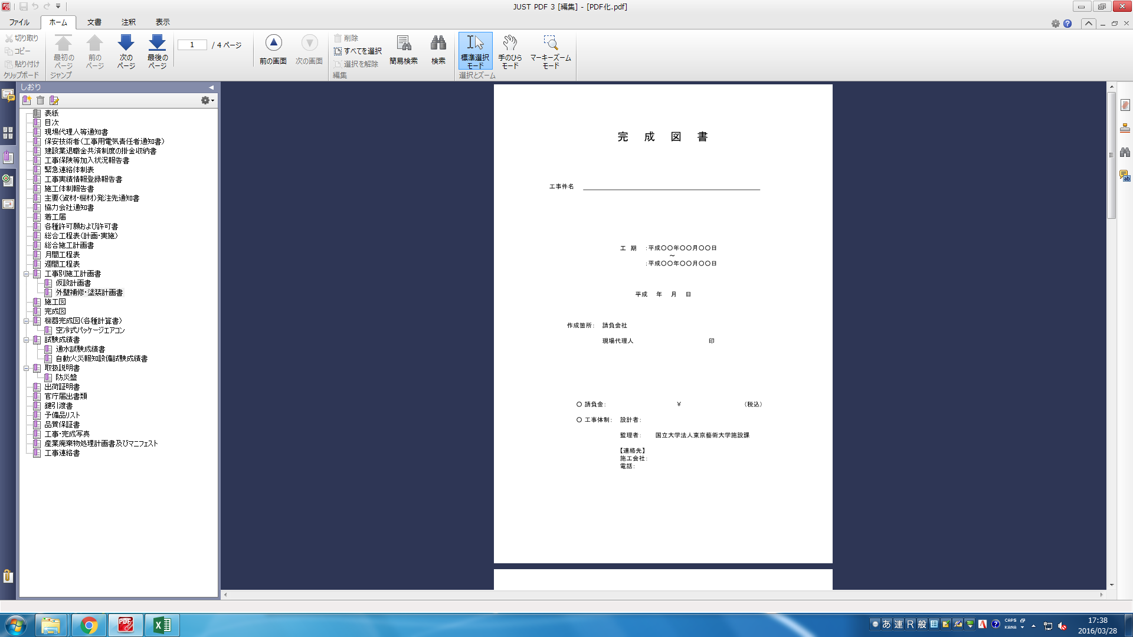
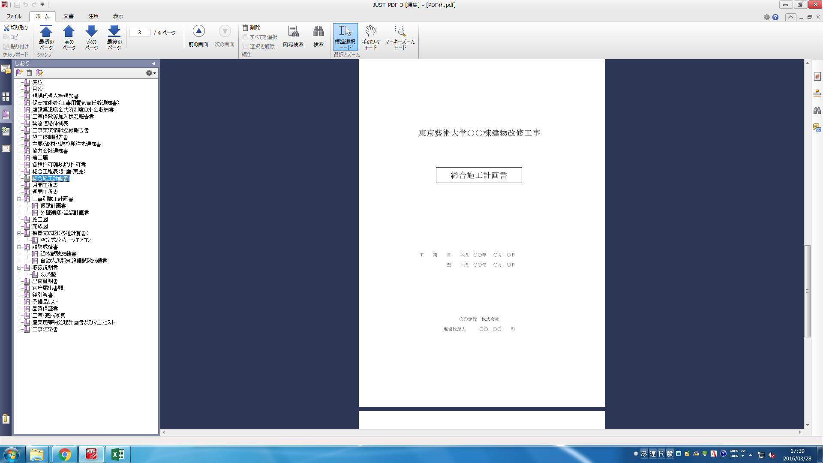
サンプル

完成図書表紙
完 成 図 書

工事件名

 |  |  |  | 工 期 | ：令和○○年○○月○○日
 |  |  |  |  |  | ～
 |  |  |  |  | ：令和○○年○○月○○日

 |  |  |  | 年 月 日

 | 作成箇所： |  | 受注者

 |  |  | 現場代理人 |  |  |  | 印

 | ○ | 請負金： |  | ￥ |  |  |  | （税込）

 | ○ | 工事体制： |  | 設計者：

 |  |  |  | 監理者：

 |  |  |  | 【連絡先】
 |  |  |  | 施工会社：
 |  |  |  | 電話：

